상품제안서
A5메모바인더(볼펜set) | 상품코드: F10603

 |  |  |  |  |  |  | 02-412-0044 | www.easy1.co.kr
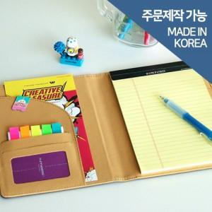 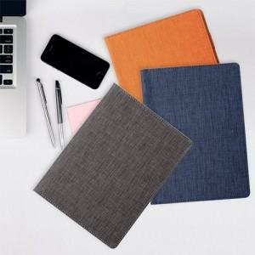

【상세/제작정보】

【인쇄/포장옵션】 | 불박 / 포장지포장

【공급단가】 | 수량 | 100~ | 300~ | 500~ | 1,000~ | 2,000~
*VAT별도 | 단가 | 9,240원 | 8,910원 | 8,580원 | 8,250원 | 7,920원

【상품 URL】 | https://dev.easy1.co.kr:443/src/goods_detail.php?gdno=10603

